4月
 |  |  | ○○園 給食 栄養量月報
令和〇年4月 | 1～2歳児

日付 | エネルギー | たんぱく質 | 脂 質 | カリウム | カルシウム | 鉄 | ビタミンＡ | ビタミンＢ１ | ビタミンＢ２ | ビタミンＣ | 食物繊維 | 食塩相当量
 | (kcal) | (g) | (g) | (mg) | (mg) | (mg) | (μgRAE) | (mg) | (mg) | (mg) | (g) | (g)
１日
２日
３日
４日
５日
６日
７日
８日
９日
１０日
１１日
１２日
１３日
１４日
１５日
１６日
１７日
１８日
１９日
２０日
２１日
２２日
２３日
２４日
２５日
２６日
２７日
２８日
２９日
３０日
３１日
合 計 | 0 | 0.0 | 0.0 | 0 | 0 | 0.0 | 0 | 0.00 | 0.00 | 0 | 0.0 | 0.0
様式4-2
平 均
基 準 | 456 |  |  | 432 | 216 | 1.9 | 192 | 0.20 | 0.29 | 17 | 2.8 | 1.2
充足率（%）
 |  | 【たんぱく質・脂質のエネルギー比率1～２歳児】
 |  | 〇たんぱく質 |  | 〇脂質
 |  |  | % |  | %

5月
 |  |  | ○○園 給食 栄養量月報
令和〇年5月 | 1～2歳児

日付 | エネルギー | たんぱく質 | 脂 質 | カリウム | カルシウム | 鉄 | ビタミンＡ | ビタミンＢ１ | ビタミンＢ２ | ビタミンＣ | 食物繊維 | 食塩相当量
 | (kcal) | (g) | (g) | (mg) | (mg) | (mg) | (μgRAE) | (mg) | (mg) | (mg) | (g) | (g)
１日
２日
３日
４日
５日
６日
７日
８日
９日
１０日
１１日
１２日
１３日
１４日
１５日
１６日
１７日
１８日
１９日
２０日
２１日
２２日
２３日
２４日
２５日
２６日
２７日
２８日
２９日
３０日
３１日
合 計 | 0 | 0.0 | 0.0 | 0 | 0 | 0.0 | 0 | 0.00 | 0.00 | 0 | 0.0 | 0.0
平 均
様式4-2
基 準 | 456 |  |  | 432 | 216 | 1.9 | 192 | 0.20 | 0.29 | 17 | 2.8 | 1.2
充足率（%）
 |  | 【たんぱく質・脂質のエネルギー比率1～２歳児】
 |  | 〇たんぱく質 |  | 〇脂質
 |  |  | % |  | %

6月
 |  |  | ○○園 給食 栄養量月報
令和〇年6月 | 1～2歳児

日付 | エネルギー | たんぱく質 | 脂 質 | カリウム | カルシウム | 鉄 | ビタミンＡ | ビタミンＢ１ | ビタミンＢ２ | ビタミンＣ | 食物繊維 | 食塩相当量
 | (kcal) | (g) | (g) | (mg) | (mg) | (mg) | (μgRAE) | (mg) | (mg) | (mg) | (g) | (g)
１日
２日
３日
４日
５日
６日
７日
８日
９日
１０日
１１日
１２日
１３日
１４日
１５日
１６日
１７日
１８日
１９日
２０日
２１日
２２日
２３日
２４日
２５日
２６日
２７日
２８日
２９日
３０日
３１日
合 計 | 0 | 0.0 | 0.0 | 0 | 0 | 0.0 | 0 | 0.00 | 0.00 | 0 | 0.0 | 0.0
平 均
様式4-2
基 準 | 456 |  |  | 432 | 216 | 1.9 | 192 | 0.20 | 0.29 | 17 | 2.8 | 1.2
充足率（%）
 |  | 【たんぱく質・脂質のエネルギー比率1～２歳児】
 |  | 〇たんぱく質 |  | 〇脂質
 |  |  | % |  | %

7月
 |  |  | ○○園 給食 栄養量月報
令和〇年7月 | 1～2歳児

日付 | エネルギー | たんぱく質 | 脂 質 | カリウム | カルシウム | 鉄 | ビタミンＡ | ビタミンＢ１ | ビタミンＢ２ | ビタミンＣ | 食物繊維 | 食塩相当量
 | (kcal) | (g) | (g) | (mg) | (mg) | (mg) | (μgRAE) | (mg) | (mg) | (mg) | (g) | (g)
１日
２日
３日
４日
５日
６日
７日
８日
９日
１０日
１１日
１２日
１３日
１４日
１５日
１６日
１７日
１８日
１９日
２０日
２１日
２２日
２３日
２４日
２５日
２６日
２７日
２８日
２９日
３０日
３１日
合 計 | 0 | 0.0 | 0.0 | 0 | 0 | 0.0 | 0 | 0.00 | 0.00 | 0 | 0.0 | 0.0
平 均
様式4-2
基 準 | 456 |  |  | 432 | 216 | 1.9 | 192 | 0.20 | 0.29 | 17 | 2.8 | 1.2
充足率（%）
 |  | 【たんぱく質・脂質のエネルギー比率1～２歳児】
 |  | 〇たんぱく質 |  | 〇脂質
 |  |  | % |  | %

8月
 |  |  | ○○園 給食 栄養量月報
令和〇年8月 | 1～2歳児

日付 | エネルギー | たんぱく質 | 脂 質 | カリウム | カルシウム | 鉄 | ビタミンＡ | ビタミンＢ１ | ビタミンＢ２ | ビタミンＣ | 食物繊維 | 食塩相当量
 | (kcal) | (g) | (g) | (mg) | (mg) | (mg) | (μgRAE) | (mg) | (mg) | (mg) | (g) | (g)
１日
２日
３日
４日
５日
６日
７日
８日
９日
１０日
１１日
１２日
１３日
１４日
１５日
１６日
１７日
１８日
１９日
２０日
２１日
２２日
２３日
２４日
２５日
２６日
２７日
２８日
２９日
３０日
３１日
合 計 | 0 | 0.0 | 0.0 | 0 | 0 | 0.0 | 0 | 0.00 | 0.00 | 0 | 0.0 | 0.0
平 均
様式4-2
基 準 | 456 |  |  | 432 | 216 | 1.9 | 192 | 0.20 | 0.29 | 17 | 2.8 | 1.2
充足率（%）
 |  | 【たんぱく質・脂質のエネルギー比率1～２歳児】
 |  | 〇たんぱく質 |  | 〇脂質
 |  |  | % |  | %

9月
 |  |  | ○○園 給食 栄養量月報
令和〇年9月 | 1～2歳児

日付 | エネルギー | たんぱく質 | 脂 質 | カリウム | カルシウム | 鉄 | ビタミンＡ | ビタミンＢ１ | ビタミンＢ２ | ビタミンＣ | 食物繊維 | 食塩相当量
 | (kcal) | (g) | (g) | (mg) | (mg) | (mg) | (μgRAE) | (mg) | (mg) | (mg) | (g) | (g)
１日
２日
３日
４日
５日
６日
７日
８日
９日
１０日
１１日
１２日
１３日
１４日
１５日
１６日
１７日
１８日
１９日
２０日
２１日
２２日
２３日
２４日
２５日
２６日
２７日
２８日
２９日
３０日
３１日
合 計 | 0 | 0.0 | 0.0 | 0 | 0 | 0.0 | 0 | 0.00 | 0.00 | 0 | 0.0 | 0.0
様式4-2
平 均
基 準 | 456 |  |  | 432 | 216 | 1.9 | 192 | 0.20 | 0.29 | 17 | 2.8 | 1.2
充足率（%）
 |  | 【たんぱく質・脂質のエネルギー比率1～２歳児】
 |  | 〇たんぱく質 |  | 〇脂質
 |  |  | % |  | %

10月
 |  |  | ○○園 給食 栄養量月報
令和〇年10月 | 1～2歳児

日付 | エネルギー | たんぱく質 | 脂 質 | カリウム | カルシウム | 鉄 | ビタミンＡ | ビタミンＢ１ | ビタミンＢ２ | ビタミンＣ | 食物繊維 | 食塩相当量
 | (kcal) | (g) | (g) | (mg) | (mg) | (mg) | (μgRAE) | (mg) | (mg) | (mg) | (g) | (g)
１日
２日
３日
４日
５日
６日
７日
８日
９日
１０日
１１日
１２日
１３日
１４日
１５日
１６日
１７日
１８日
１９日
２０日
２１日
２２日
２３日
２４日
２５日
２６日
２７日
２８日
２９日
３０日
３１日
合 計 | 0 | 0.0 | 0.0 | 0 | 0 | 0.0 | 0 | 0.00 | 0.00 | 0 | 0.0 | 0.0
様式4-2
平 均
基 準 | 456 |  |  | 432 | 216 | 1.9 | 192 | 0.20 | 0.29 | 17 | 2.8 | 1.2
充足率（%）
 |  | 【たんぱく質・脂質のエネルギー比率1～２歳児】
 |  | 〇たんぱく質 |  | 〇脂質
 |  |  | % |  | %

11月
 |  |  | ○○園 給食 栄養量月報
令和〇年11月 | 1～2歳児

日付 | エネルギー | たんぱく質 | 脂 質 | カリウム | カルシウム | 鉄 | ビタミンＡ | ビタミンＢ１ | ビタミンＢ２ | ビタミンＣ | 食物繊維 | 食塩相当量
 | (kcal) | (g) | (g) | (mg) | (mg) | (mg) | (μgRAE) | (mg) | (mg) | (mg) | (g) | (g)
１日
２日
３日
４日
５日
６日
７日
８日
９日
１０日
１１日
１２日
１３日
１４日
１５日
１６日
１７日
１８日
１９日
２０日
２１日
２２日
２３日
２４日
２５日
２６日
２７日
２８日
２９日
３０日
３１日
合 計 | 0 | 0.0 | 0.0 | 0 | 0 | 0.0 | 0 | 0.00 | 0.00 | 0 | 0.0 | 0.0
様式4-2
平 均
基 準 | 456 |  |  | 432 | 216 | 1.9 | 192 | 0.20 | 0.29 | 17 | 2.8 | 1.2
充足率（%）
 |  | 【たんぱく質・脂質のエネルギー比率1～２歳児】
 |  | 〇たんぱく質 |  | 〇脂質
 |  |  | % |  | %

12月
 |  |  | ○○園 給食 栄養量月報
令和〇年12月 | 1～2歳児

日付 | エネルギー | たんぱく質 | 脂 質 | カリウム | カルシウム | 鉄 | ビタミンＡ | ビタミンＢ１ | ビタミンＢ２ | ビタミンＣ | 食物繊維 | 食塩相当量
 | (kcal) | (g) | (g) | (mg) | (mg) | (mg) | (μgRAE) | (mg) | (mg) | (mg) | (g) | (g)
１日
２日
３日
４日
５日
６日
７日
８日
９日
１０日
１１日
１２日
１３日
１４日
１５日
１６日
１７日
１８日
１９日
２０日
２１日
２２日
２３日
２４日
２５日
２６日
２７日
２８日
２９日
３０日
３１日
合 計 | 0 | 0.0 | 0.0 | 0 | 0 | 0.0 | 0 | 0.00 | 0.00 | 0 | 0.0 | 0.0
様式4-2
平 均
基 準 | 456 |  |  | 432 | 216 | 1.9 | 192 | 0.20 | 0.29 | 17 | 2.8 | 1.2
充足率（%）
 |  | 【たんぱく質・脂質のエネルギー比率1～２歳児】
 |  | 〇たんぱく質 |  | 〇脂質
 |  |  | % |  | %

1月
 |  |  | ○○園 給食 栄養量月報
令和〇年1月 | 1～2歳児

日付 | エネルギー | たんぱく質 | 脂 質 | カリウム | カルシウム | 鉄 | ビタミンＡ | ビタミンＢ１ | ビタミンＢ２ | ビタミンＣ | 食物繊維 | 食塩相当量
 | (kcal) | (g) | (g) | (mg) | (mg) | (mg) | (μgRAE) | (mg) | (mg) | (mg) | (g) | (g)
１日
２日
３日
４日
５日
６日
７日
８日
９日
１０日
１１日
１２日
１３日
１４日
１５日
１６日
１７日
１８日
１９日
２０日
２１日
２２日
２３日
２４日
２５日
２６日
２７日
２８日
２９日
３０日
３１日
合 計 | 0 | 0.0 | 0.0 | 0 | 0 | 0.0 | 0 | 0.00 | 0.00 | 0 | 0.0 | 0.0
平 均
様式4-2
基 準 | 456 |  |  | 432 | 216 | 1.9 | 192 | 0.20 | 0.29 | 17 | 2.8 | 1.2
充足率（%）
 |  | 【たんぱく質・脂質のエネルギー比率1～２歳児】
 |  | 〇たんぱく質 |  | 〇脂質
 |  |  | % |  | %

2月
 |  |  | ○○園 給食 栄養量月報
令和〇年2月 | 1～2歳児

日付 | エネルギー | たんぱく質 | 脂 質 | カリウム | カルシウム | 鉄 | ビタミンＡ | ビタミンＢ１ | ビタミンＢ２ | ビタミンＣ | 食物繊維 | 食塩相当量
 | (kcal) | (g) | (g) | (mg) | (mg) | (mg) | (μgRAE) | (mg) | (mg) | (mg) | (g) | (g)
１日
２日
３日
４日
５日
６日
７日
８日
９日
１０日
１１日
１２日
１３日
１４日
１５日
１６日
１７日
１８日
１９日
２０日
２１日
２２日
２３日
２４日
２５日
２６日
２７日
２８日
２９日
３０日
３１日
合 計 | 0 | 0.0 | 0.0 | 0 | 0 | 0.0 | 0 | 0.00 | 0.00 | 0 | 0.0 | 0.0
平 均
様式4-2
基 準 | 456 |  |  | 432 | 216 | 1.9 | 192 | 0.20 | 0.29 | 17 | 2.8 | 1.2
充足率（%）
 |  | 【たんぱく質・脂質のエネルギー比率1～２歳児】
 |  | 〇たんぱく質 |  | 〇脂質
 |  |  | % |  | %

3月
 |  |  | ○○園 給食 栄養量月報
令和〇年3月 | 1～2歳児

日付 | エネルギー | たんぱく質 | 脂 質 | カリウム | カルシウム | 鉄 | ビタミンＡ | ビタミンＢ１ | ビタミンＢ２ | ビタミンＣ | 食物繊維 | 食塩相当量
 | (kcal) | (g) | (g) | (mg) | (mg) | (mg) | (μgRAE) | (mg) | (mg) | (mg) | (g) | (g)
１日
２日
３日
４日
５日
６日
７日
８日
９日
１０日
１１日
１２日
１３日
１４日
１５日
１６日
１７日
１８日
１９日
２０日
２１日
２２日
２３日
２４日
２５日
２６日
２７日
２８日
２９日
３０日
３１日
合 計 | 0 | 0.0 | 0.0 | 0 | 0 | 0.0 | 0 | 0.00 | 0.00 | 0 | 0.0 | 0.0
平 均
様式4-2
基 準 | 456 |  |  | 432 | 216 | 1.9 | 192 | 0.20 | 0.29 | 17 | 2.8 | 1.2
充足率（%）
 |  | 【たんぱく質・脂質のエネルギー比率1～２歳児】
 |  | 〇たんぱく質 |  | 〇脂質
 |  |  | % |  | %

令和〇年度 年報
 |  |  | ○○園 給食 栄養量年報
令和〇年度 | 1～2歳児

日付 | エネルギー | たんぱく質 | 脂 質 | カリウム | カルシウム | 鉄 | ビタミンＡ | ビタミンＢ１ | ビタミンＢ２ | ビタミンＣ | 食物繊維 | 食塩相当量
 | (kcal) | (g) | (g) | (mg) | (mg) | (mg) | (μgRAE) | (mg) | (mg) | (mg) | (g) | (g)
４月
５月
６月
７月
８月
９月
１０月
１１月
１２月
１月
２月
３月
合 計 | 0 | 0.0 | 0.0 | 0 | 0 | 0.0 | 0 | 0 | 0 | 0 | 0.0 | 0.0
平 均
基 準 | 456 |  |  | 432 | 216 | 1.9 | 192 | 0.20 | 0.29 | 17 | 2.8 | 1.2
充足率（%）
 |  | 【たんぱく質・脂質のエネルギー比率 1～2歳児】
 |  | 〇たんぱく質 |  | 〇脂質
 |  |  | % |  | %

様式4-2

使用方法
様式4-2
月報・年報の作成方法

【目標量の設定】
①施設で設定している目標量を各月の「基準」行に入力してください。 ※初期設定として「札幌市保育所給食における給与栄養目標量」を入力しています。

【月報】
予定献立
①入力したい月のシートを選び、日ごとの栄養量を入力してください。 ※当課から送付しているExcel「栄養出納表（栄養量・〇～〇歳児）」からコピーする場合は、1日～31日までの栄養量（合計や平均は含めない）を選択し「値」貼り付けをしてください。 ※通常の貼り付けをすると設定している書式や数式が崩れてしまいます。

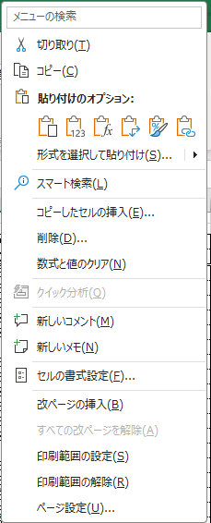

②各栄養素の過不足を確認し、献立を調整してください。
（読み取り方）
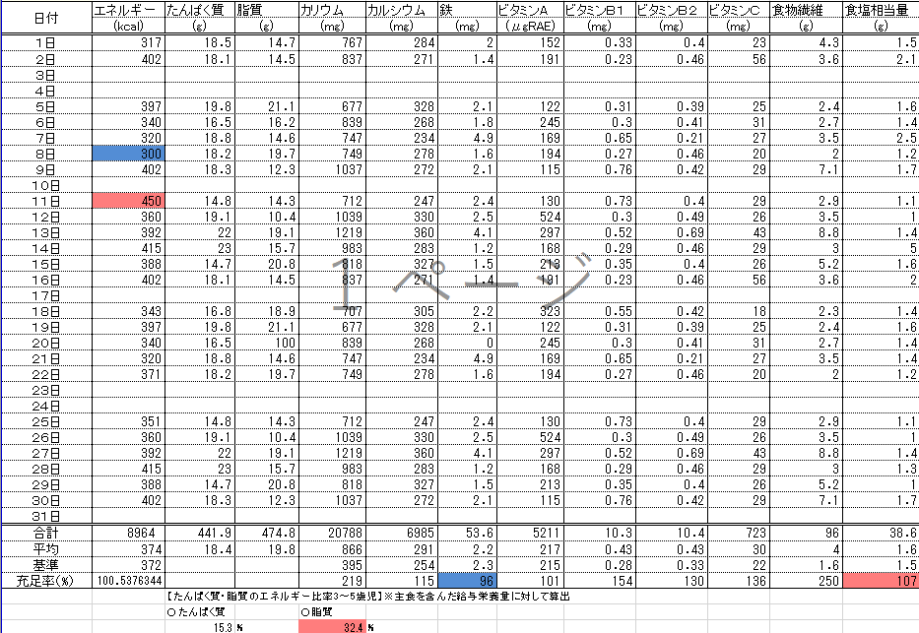

日ごとのエネルギーが目標量の－15％を下回ると青、＋15％を超えると赤にセルの色が変わります。

栄養量の月平均が目標量を下回ると青、上回ると赤にセルの色が変わります。

実施献立作成
①予定献立作成時から献立変更（食品の変更、使用量の変更含む）をしたら、該当日の栄養量を修正してください。
②各栄養素の過不足を確認し、次月以降の献立作成に活用してください。

【年報】
①各月シートの月平均栄養量が「令和〇年度 年報」シートに参照されます。
②各栄養素の過不足を確認し、翌年の献立作成に活用してください。
（読み取り方）

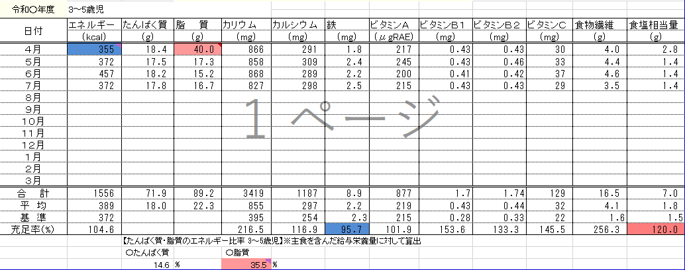

月平均脂肪エネルギー比が30％を上回ると赤にセルの色が変わります。

月平均エネルギーが目標量を下回ると青にセルの色が変わります。

栄養量の年平均が目標量を下回ると青、上回ると赤にセルの色が変わります。

